特性マトリクス (MHVキャリア)
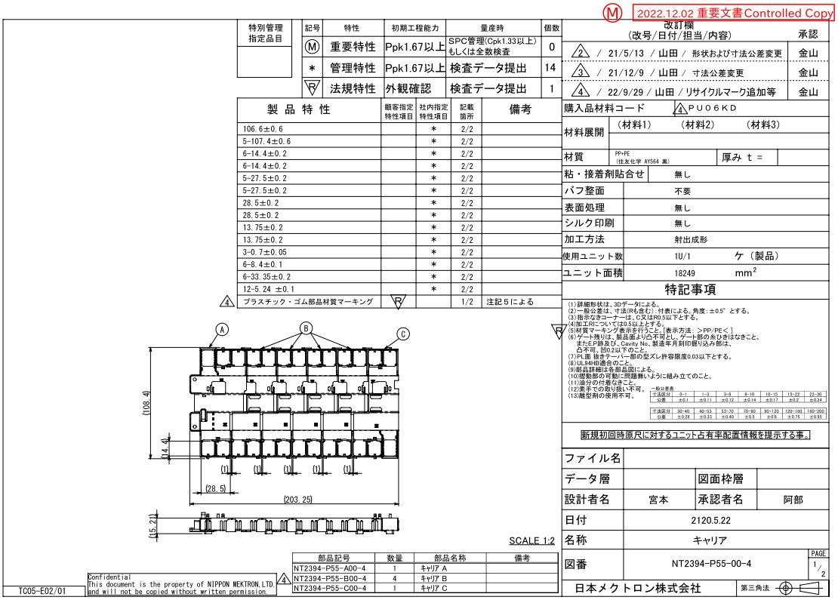
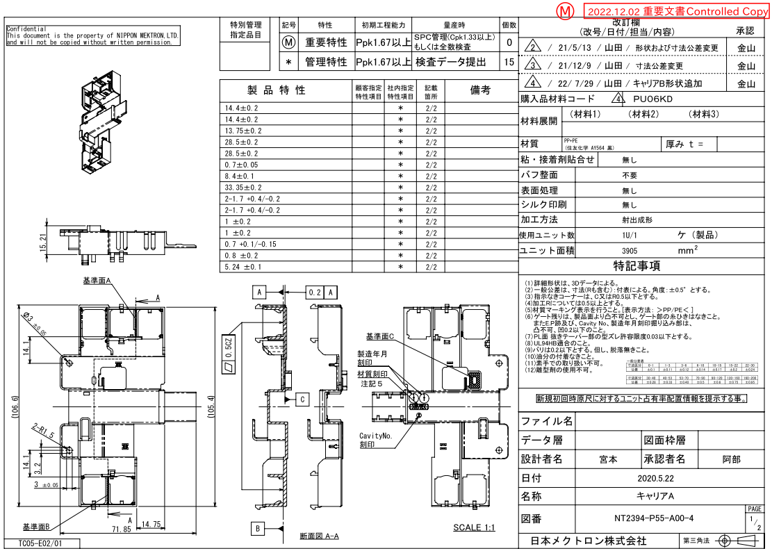
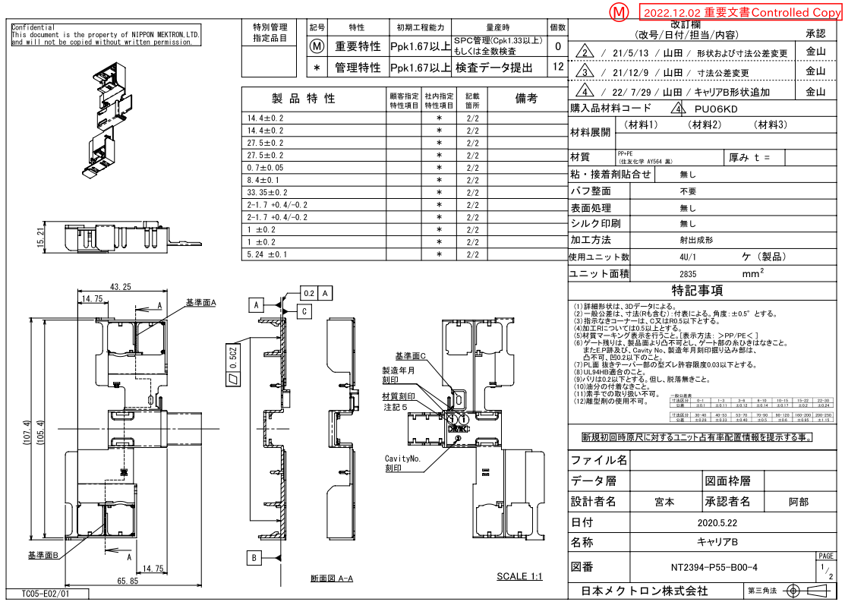
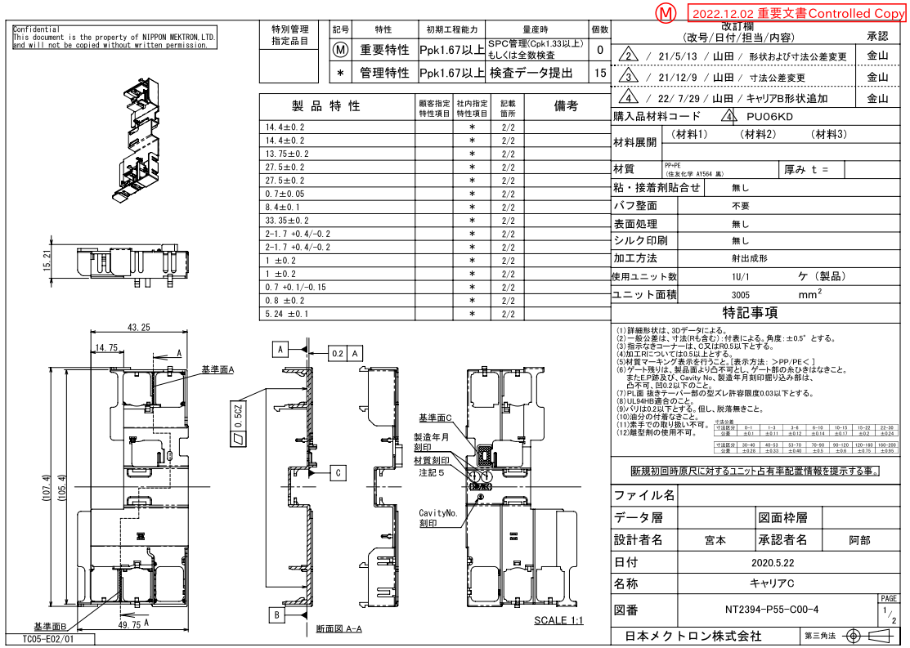
特性マトリクス |  |  |  |  | 文書番号 ： | HH-5403

 |  |  |  |  | 承認 | 確認 | 作成
コントロールプラン番号 ： |  | HH-5015 |  |  | 平野 | 石井 | 今村
部品番号 ： |  | NT2394-P55-00
部品名 ： |  | キャリア

Rev. | 日付 | 改訂理由
0 | 2021-11-15 | 新規作成
1 | 2024-02-06 | 見直し

 |  |  |  |  |  |  | 1/1

工程番号 | 工程名 |  | 特性マトリクス
 |  |  |  | 管理特性 | 重要特性 | 法規特性
1 | 材料受入 |  |  |  |  |  |  | Ⓜ
2 | 成形準備 |  |  |  |  |  |  | *
3 | 条件設定 |  |  |  |  |  |  | Ⓣ
4 | セットアップ検査/キャリア毎 |  |  | *
5 | 成形
6 | インターバル検査
7 | 自主検査
8 | 組込み
9 | 外観検査
10 | 出荷検査/組立品 |  |  | *
11 | 計量
12 | 梱包
13 | 引渡し

